2021_02_data
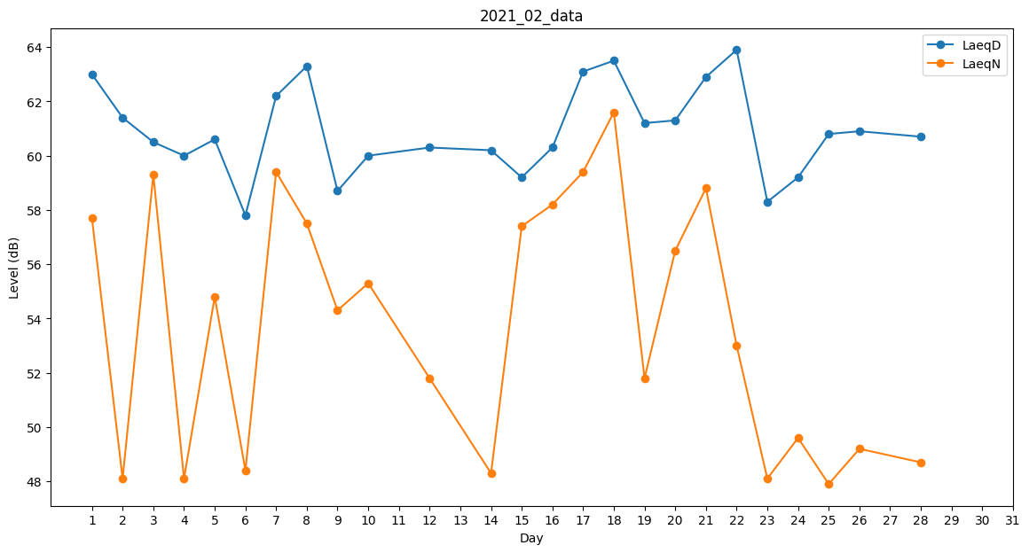
Day | LaeqD | LaeqN
1 | 63 | 57.7
2 | 61.4 | 48.1
3 | 60.5 | 59.3
4 | 60 | 48.1
5 | 60.6 | 54.8
6 | 57.8 | 48.4
7 | 62.2 | 59.4
8 | 63.3 | 57.5
9 | 58.7 | 54.3
10 | 60 | 55.3
11 | 59.7 | 0
12 | 60.3 | 51.8
13 | 57.9 | 0
14 | 60.2 | 48.3
15 | 59.2 | 57.4
16 | 60.3 | 58.2
17 | 63.1 | 59.4
18 | 63.5 | 61.6
19 | 61.2 | 51.8
20 | 61.3 | 56.5
21 | 62.9 | 58.8
22 | 63.9 | 53
23 | 58.3 | 48.1
24 | 59.2 | 49.6
25 | 60.8 | 47.9
26 | 60.9 | 49.2
27 | 58.4 | 0
28 | 60.7 | 48.7

